Sheet2
FORMULARIO DE INVENTARIO DE EQUIPOS ADQUIRIDOS POR EL MESCYT
OBLIGATORIO |  |  |  |  |  |  |  | Cpdogo Proyecto. cod.2023-1-1C2-0666

INSTITUCIÓN EDUCACION SUPERIOR / CENTRO DE INVESTIGACIÓN | NOMBRE DEL EQUIPO | TIPO DE EQUIPO Y FUNCIONAMIENTO | NÚMERO DE SERIE | NOMBRE DEL PROYECTO QUE ADQUIRIÓ EL EQUIPO | UBICACIÓN DEL EQUIPO (Lugar Específico) | Estaba Antes de la Visita 2026 | FUNCIONAMIENTO | EQUIPO APTO PARA BRINDAR SERVICIO A OTRA INSTITUCIÓN | FOTO
UNPHU | SE Portable SSD Externo | Almacenamiento externo / Respaldo y transferencia de datos |  | Elaboración a escala laboratorio de envases biodegradables utilizando los pseudotallos y raquis residuales de la cosecha de musáceas | Laboratorio Ciencias y Tecnologias | No | Equipo funcionando normal | Sí
UNPHU | SE Portable SSD Externo | Almacenamiento externo / Respaldo y transferencia de datos |  | Elaboración a escala laboratorio de envases biodegradables utilizando los pseudotallos y raquis residuales de la cosecha de musáceas | Laboratorio Ciencias y Tecnologias | No | Equipo funcionando normal | Sí
UNPHU | SSD PORTATIL USB. 3,0 | Almacenamiento externo / Respaldo y transferencia de datos | No aplica | Elaboración a escala laboratorio de envases biodegradables utilizando los pseudotallos y raquis residuales de la cosecha de musáceas | Laboratorio Ciencias y Tecnologias | No | Equipo funcionando normal | Sí | No aplica
UNPHU | SSD PORTATIL USB. 3,0 | Almacenamiento externo / Respaldo y transferencia de datos | No aplica | Elaboración a escala laboratorio de envases biodegradables utilizando los pseudotallos y raquis residuales de la cosecha de musáceas | Laboratorio Ciencias y Tecnologias | No | Equipo funcionando normal | Sí | No aplica
UNPHU | LAPTOPS VIVABOOK 16 M1605 16 ´´ | Equipo informático / Procesamiento y gestión de información |  | Elaboración a escala laboratorio de envases biodegradables utilizando los pseudotallos y raquis residuales de la cosecha de musáceas | Laboratorio Ciencias y Tecnologias | No | Equipo funcionando normal | Sí
UNPHU | LAPTOPS VIVABOOK 16 M1605 16 ´´ | Equipo informático / Procesamiento y gestión de información |  | Elaboración a escala laboratorio de envases biodegradables utilizando los pseudotallos y raquis residuales de la cosecha de musáceas | Laboratorio Ciencias y Tecnologias | No | Equipo funcionando normal | Sí
UNPHU | Electro experto | Equipo eléctrico / Medición y diagnóstico de parámetros eléctricos |  | Elaboración a escala laboratorio de envases biodegradables utilizando los pseudotallos y raquis residuales de la cosecha de musáceas | Laboratorio Ciencias y Tecnologias | No | Equipo funcionando normal | Sí
UNPHU | Electro expertoPro | Equipo eléctrico / Medición y diagnóstico de parámetros eléctricos |  | Elaboración a escala laboratorio de envases biodegradables utilizando los pseudotallos y raquis residuales de la cosecha de musáceas |  | No
UNPHU | Laptop AMD Ryzen | Equipo informático / Procesamiento y gestión de información |  | Elaboración a escala laboratorio de envases biodegradables utilizando los pseudotallos y raquis residuales de la cosecha de musáceas | Laboratorio Ciencias y Tecnologias | No | Equipo funcionando normal | Sí
UNPHU | Laptop AMD Ryzen | Equipo informático / Procesamiento y gestión de información |  | Elaboración a escala laboratorio de envases biodegradables utilizando los pseudotallos y raquis residuales de la cosecha de musáceas | Laboratorio Ciencias y Tecnologias | No | Equipo funcionando normal | Sí
UNPHU | Western Digital SSD Portátil | Almacenamiento externo / Respaldo y transferencia de datos |  | Elaboración a escala laboratorio de envases biodegradables utilizando los pseudotallos y raquis residuales de la cosecha de musáceas | Laboratorio Ciencias y Tecnologias | No | Equipo funcionando normal | Sí
UNPHU | Western Digital SSD Portátil | Almacenamiento externo / Respaldo y transferencia de datos |  | Elaboración a escala laboratorio de envases biodegradables utilizando los pseudotallos y raquis residuales de la cosecha de musáceas | Laboratorio Ciencias y Tecnologias | No | Equipo funcionando normal | Sí
UNPHU | AC 12,000 BTU Inverter | Equipo de climatización / Enfriamiento y control térmico |  | Elaboración a escala laboratorio de envases biodegradables utilizando los pseudotallos y raquis residuales de la cosecha de musáceas | Sala Refrigeracion | No | Equipo funcionando normal | Sí
UNPHU | Consola Pared AC 12,000 BTU Inverter | Equipo de climatización / Enfriamiento y control térmico |  | Elaboración a escala laboratorio de envases biodegradables utilizando los pseudotallos y raquis residuales de la cosecha de musáceas | Sala Refrigeracion | No | Equipo funcionando normal | Sí
UNPHU | Keeprite Filtro Carbón Activado | Equipo de filtración / Purificación del aire y eliminación de olores |  | Elaboración a escala laboratorio de envases biodegradables utilizando los pseudotallos y raquis residuales de la cosecha de musáceas | Laboratorio Ciencias y Tecnologias | No | Equipo funcionando normal | Sí
UNPHU | Electrodo Expert Pro | Sensor electroquímico / Medición de parámetros fisicoquímicos |  | Elaboración a escala laboratorio de envases biodegradables utilizando los pseudotallos y raquis residuales de la cosecha de musáceas | Laboratorio Ciencias y Tecnologias | No | Equipo funcionando normal | Sí
UNPHU | Keeprite Filtro Carbón Activado | Equipo de filtración / Purificación del aire y eliminación de olores |  | Elaboración a escala laboratorio de envases biodegradables utilizando los pseudotallos y raquis residuales de la cosecha de musáceas | Laboratorio Ciencias y Tecnologias | No | Equipo funcionando normal | Sí
UNPHU | Regulador de Voltaje | Equipo eléctrico / Estabilización y protección del voltaje | TSD-12kVA | Elaboración a escala laboratorio de envases biodegradables utilizando los pseudotallos y raquis residuales de la cosecha de musáceas | Laboratorio IBEROLAB (antiguo) | No | Equipo funcionando normal | Sí
UNPHU | MONITOR HP 324PV 24" S3 PRO | Periférico informático / Visualización de información y contenido |  | Elaboración a escala laboratorio de envases biodegradables utilizando los pseudotallos y raquis residuales de la cosecha de musáceas | Laboratorio Ciencias y Tecnologias | No | Equipo funcionando normal | Sí
UNPHU | Tamizador Gibson | separar partículas según su tamaño. | SN1806 | Elaboración a escala laboratorio de envases biodegradables utilizando los pseudotallos y raquis residuales de la cosecha de musáceas | Laboratorio Ciencias y Tecnologias (Planta 3) | No | Equipo funcionando normal | Sí
UNPHU | Densimetro | Medidor de densidad. | BK-ME600S | Elaboración a escala laboratorio de envases biodegradables utilizando los pseudotallos y raquis residuales de la cosecha de musáceas | Laboratorio Ciencias y Tecnologias (Planta 3) | No | Equipo funcionando normal | Sí
UNPHU | Agitador Magnetico | Agitador de laboratorio. | BJPXSC11PR024080041C | Elaboración a escala laboratorio de envases biodegradables utilizando los pseudotallos y raquis residuales de la cosecha de musáceas | Laboratorio Ciencias y Tecnologias (Planta 3) | No | Equipo funcionando normal | Sí
UNPHU | Agitador Magnetico | Agitador de laboratorio. | BJPXSC11PR0240800054C | Elaboración a escala laboratorio de envases biodegradables utilizando los pseudotallos y raquis residuales de la cosecha de musáceas | Laboratorio Ciencias y Tecnologias (Planta 3) | No | Equipo funcionando normal | Sí
UNPHU | Agitador Orbital | Agitador de laboratorio. | Pendiente de envio de Ramon | Elaboración a escala laboratorio de envases biodegradables utilizando los pseudotallos y raquis residuales de la cosecha de musáceas | Laboratorio Ciencias y Tecnologias (Planta 3) | No | Equipo funcionando normal | Sí | 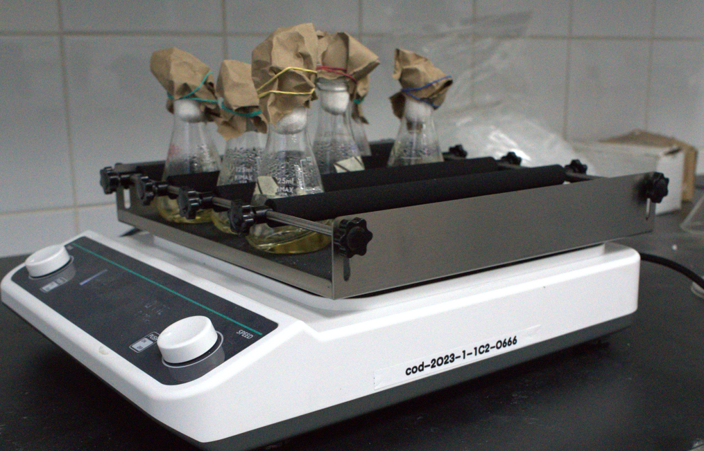
UNPHU | Cololimetro | Medidor de color. | SN81161769 | Elaboración a escala laboratorio de envases biodegradables utilizando los pseudotallos y raquis residuales de la cosecha de musáceas | Laboratorio Ciencias y Tecnologias (Planta 3) | No | Equipo funcionando normal | Sí
UNPHU | Triturador | Triturador | 24100149 | Elaboración a escala laboratorio de envases biodegradables utilizando los pseudotallos y raquis residuales de la cosecha de musáceas | Laboratorio Ciencias y Tecnologias (Oficina Ramon Perez) | No | Equipo funcionando normal | Sí | 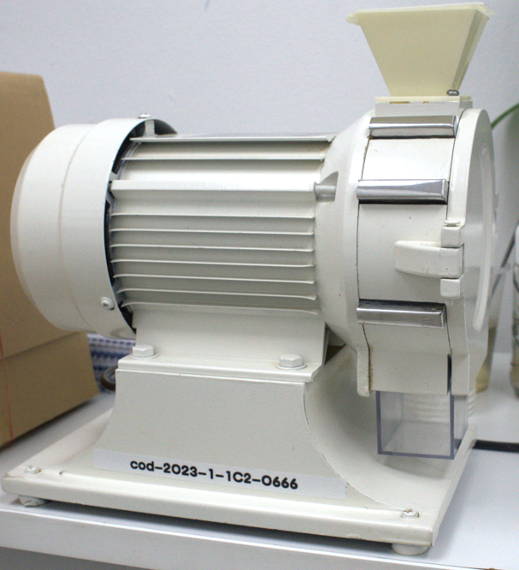
UNPHU | Digestor | Equipo de digestión térmica. | GDA20250100004A | Elaboración a escala laboratorio de envases biodegradables utilizando los pseudotallos y raquis residuales de la cosecha de musáceas | Laboratorio Ciencias y Tecnologias (aula 234) | No | Equipo funcionando normal | Sí | 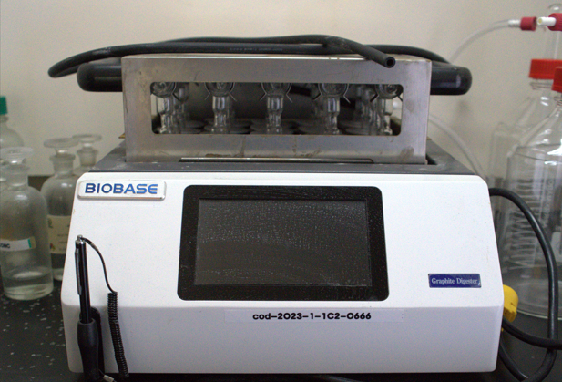
UNPHU | Purificador de Aire | Equipo de filtración de aire. | 24100149 | Elaboración a escala laboratorio de envases biodegradables utilizando los pseudotallos y raquis residuales de la cosecha de musáceas | Laboratorio IBEROLAB (antiguo) | No | Equipo funcionando normal | Sí | 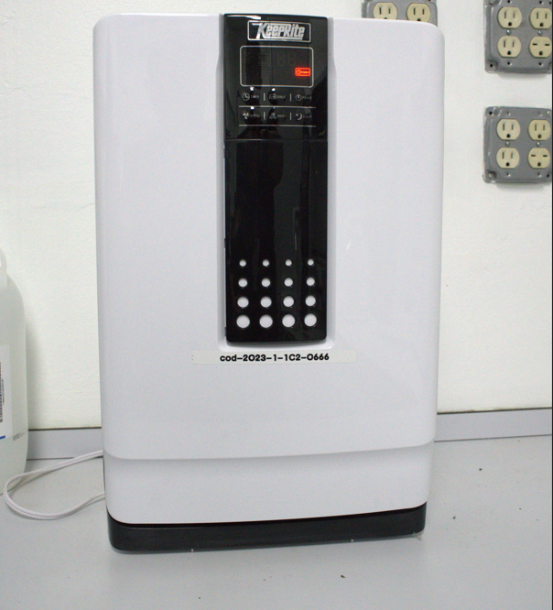
UNPHU | Generador de Hidrogeno | Equipo generador de gas hidrógeno. | Serie-25030260 | Elaboración a escala laboratorio de envases biodegradables utilizando los pseudotallos y raquis residuales de la cosecha de musáceas | Laboratorio IBEROLAB (antiguo) | No | Equipo funcionando normal | Sí | 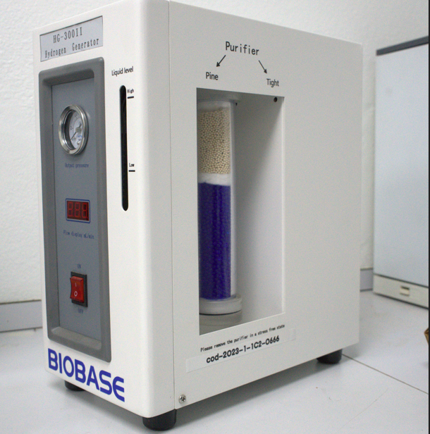
UNPHU | Extractor Fibras Biobase | Equipo de extracción de fibras. | Serie-0E601A29280025 | Elaboración a escala laboratorio de envases biodegradables utilizando los pseudotallos y raquis residuales de la cosecha de musáceas | Laboratorio IBEROLAB (antiguo) | No | Equipo funcionando normal | Sí | 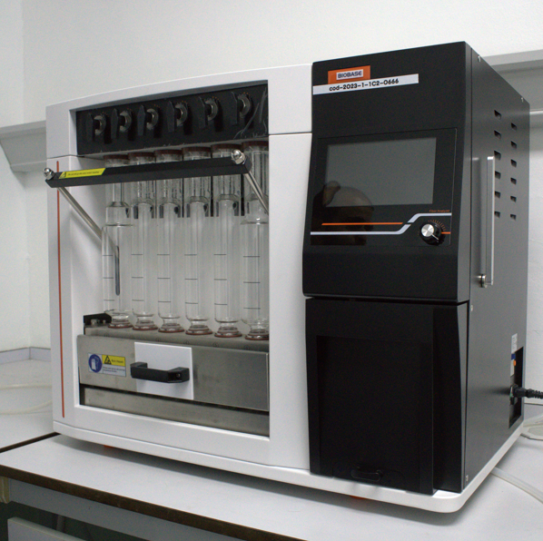
UNPHU | Extractor Grasa Biobase | Equipo de extracción de grasa. | Serie 0E401A29230054 | Elaboración a escala laboratorio de envases biodegradables utilizando los pseudotallos y raquis residuales de la cosecha de musáceas | Laboratorio IBEROLAB (antiguo) | No | Equipo funcionando normal | Sí | 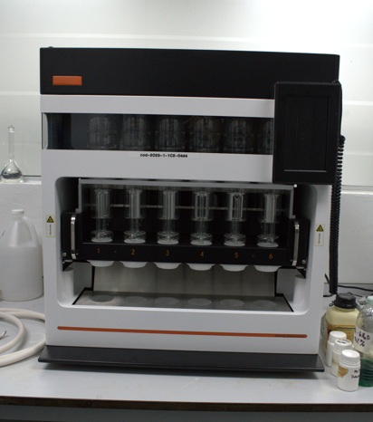
UNPHU | Extractor Proteinas Biobase | Equipo de extracción de proteinas. | Falta Numero de Serie, Pendiente de Ramon | Elaboración a escala laboratorio de envases biodegradables utilizando los pseudotallos y raquis residuales de la cosecha de musáceas | Laboratorio IBEROLAB (antiguo) | No | Equipo funcionando normal | Sí | 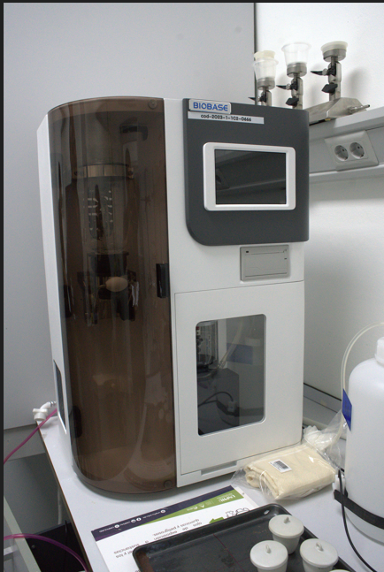
UNPHU | Freezer Biobase | Equipo de extracción de proteinas. | DF40H10025240019C | Elaboración a escala laboratorio de envases biodegradables utilizando los pseudotallos y raquis residuales de la cosecha de musáceas | Sala Refrigeracion | No | Equipo funcionando normal | Sí | 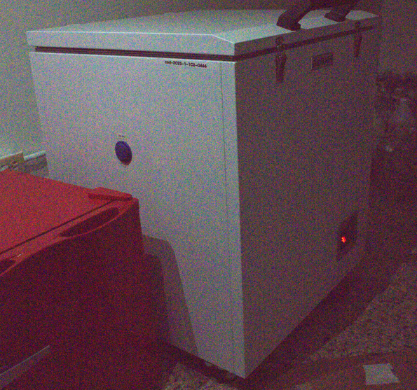

Equipo funcionando normal | Sí
Equipo dañado | No
Equipo en mantenimiento
Equipo en fuera de servicio

